Sample
Form 1
学生交流協定に基づく派遣大学推薦書
Nomination of the Applicants for Ibaraki University Exchange Program |  |  |  |  | Due date: | October 14 in 2022 for 2023 Spring
 |  |  |  |  |  | February 17 in 2023 for 2023 Fall
茨城大学長 殿
To: President of Ibaraki University
学生交流協定による留学希望者を次のとおり推薦します。
We nominate the following applicants.
推薦順位 | 氏名 | 在籍学部／研究科 *1 | 学年 *1 | 性別 | Email | 開始月 （2024年4月／2024年9月） | 期間 (1セメスター／2セメスター） | プログラム | 備考
Priority | Name of Aplicant | Name of College/ Graduate school *1 | Grade level *1 | Gender |  | Start month (April 2024/September 2024) | Period (one semester/two semesters) | Program | Note
1 | Ibaraki Manabu 茨城 学 | 人文学部／College of Humanities 情報文化学科／Course for Informantion and Culture | 3 | M | StudentExchange01@ml.ibaraki.ac.jp | From April 2023 | Two semesters (full year) | ProgramⅡ
2
3
4
5
*1 交換留学期間開始時点（2023年4月または9月）における所属、学年を記入してください。
*1 Please fill in the College/Graduate school and grade level at the start date (April or September in 2022) of the exchange program.

日付 Date | 2022-09-30 | (year/month/day)
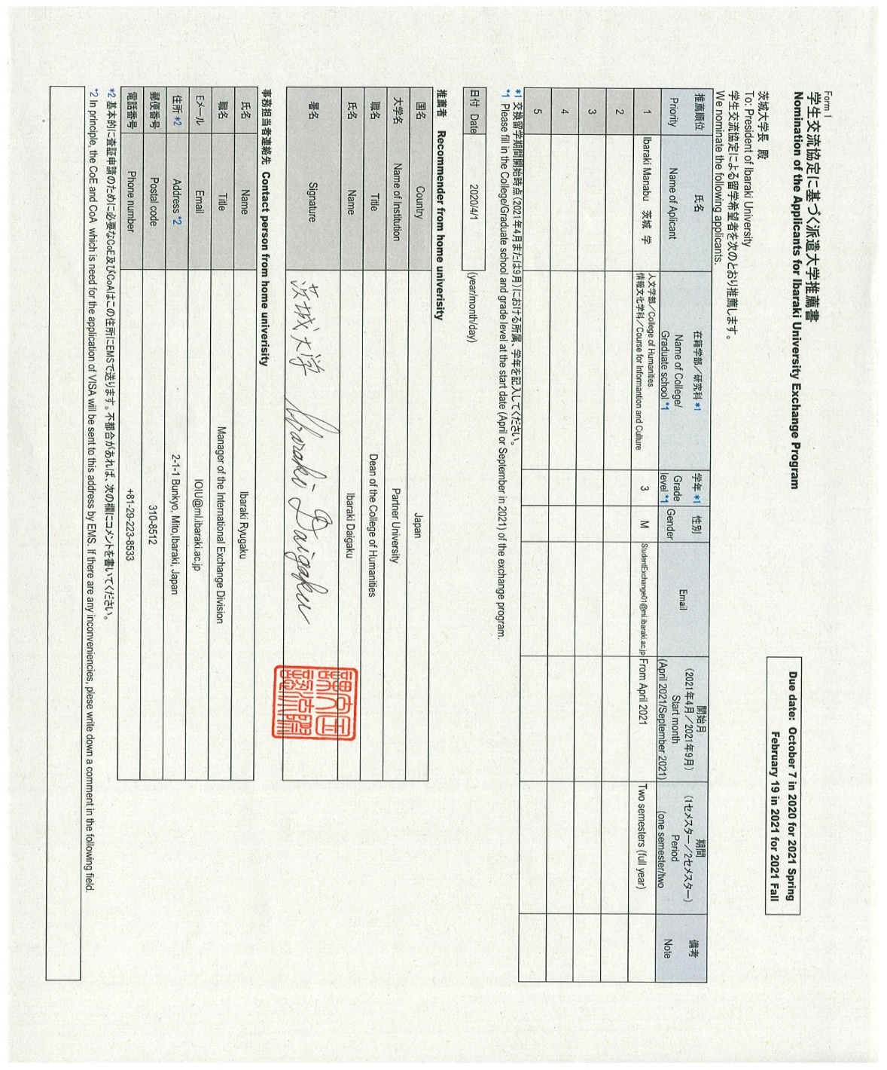
推薦者 Recommender from home univerisity
国名 | Country | Japan
大学名 | Name of Institution | Partner University
職名 | Title | President
氏名 | Name | Ibaraki Daigaku
署名 | Signature

事務担当者連絡先 Contact person from home univerisity
氏名 | Name | Ibaraki Ryugaku
職名 | Title | Manager of the International Exchange Division
Eメール | Email | IOIU@ml.ibaraki.ac.jp
住所 *2 | Address *2 | 2-1-1 Bunkyo, Mito,Ibaraki, Japan
郵便番号 | Postal code | 310-8512
電話番号 | Phone number | +81-29-223-8533
*2 基本的に査証申請のために必要なCoE及びLoAはこの住所にEMSで送ります。不都合があれば、次の欄にコメントを書いてください。
*2 In principle, the CoE and LoA which is necessary for the application of VISA will be sent to this address by EMS. If there are any inconveniencies, plese fill in a comment in the following blank.

